基礎知識
■基礎となる用語の説明

・フレームワーク／ソフトウェアフレームワーク
 | 特定のプログラミング言語やプラットフォームでの開発に際し利用可能な、膨大なライブラリ群。

 | 汎用的なコードや機能があらかじめプログラミンされた状態でライブラリ（Javaならjarファイル等）として提供され、
 | それらライブラリを自作コードと組み合わせることで、結果的にプログラマのコーデイング量を減らすことができる。
 | また、I/F（ライブラリの機能をどう呼び出すか）がF/W毎に定められていることから、
 | 複数名のプログラマで分担して開発した場合も、プログラムの構成／構造が自ずと規則性に則った物となる。

 | Javaの特にWebシステム開発においては、ゼロからコーディングを行うと膨大かつ煩雑なプログラムとなり易いため、
 | いずれかのF/Wを利用して開発の効率化を図ることが一般的である。

 | （フレームワークの一例）
 |  | [Java]
 |  |  | - | Spring
 |  |  | - | Spring Boot
 |  |  | - | JSF（JavaServer Faces）
 |  |  | - | Play Framework
 |  |  | - | Struts | ※公式サポート終了済み。
 |  |  | - | Seasar | ※公式サポート終了済み。
 |  | [Java以外]
 |  |  | - | .NET Framework |  | ※VB等のMicrosoft製品向けF/W。
 |  |  | - | COBOL on Wheelchair |  |  | ※COBOLでWebアプリを開発するためのF/W。安全性は無いらしい。

・Spring Framework
 | Javaプラットフォーム向けのオープンソースアプリケーションフレームワーク。
 | 2004年に初版となる ver1.0 がリリースされ、2016年現在で ver4.3.3 が最新となっている。

 | 特徴として
 |  | ・ | サポートしている機能が多く、様々な種類のアプリケーションを構築することができる。
 |  | ・ | JPA（Java Persistence API）といった他の既存フレームワークとの互換性が高い。
 |  | ・ | 国内外で普及が進んでおり、関連する書籍やネット上の情報も多い。
 |  | ・ | DI（Dependency Injection：依存性の注入）という思想に基づき設計されている。※後述。
 |  | ・ | （F/W全般だが）プログラマのコーディング量の低減ならびに実装ルールの統一が図れる。＝保守性が高い。

 | デメリットとしては
 |  | ・ | 機能が多い分、導入～「どの機能を利用して目的を達成するか」の取捨選択が難しい。
 |  | ・ | ネットの情報は多いが、「JavaDrive」のような網羅的かつ体系的な日本語サイトはない。
 |  | ・ | オープンソース故、保証性はない。利用は自己責任、将来突如サポートが終了する可能性もある。
 |  | ・ | アノテーションだらけのコードとなる上、特定の設定ファイルに情報が集約されるため極端に肥大化しやすい。
 |  | ・ | （F/W全般だが）プログラマが実装ルールやF/W自体の仕様を把握していないと、コードの読解も記述も困難。

 | 同じオープンソースF/Wで覇権を争っていた「Struts」や「Seasar」が相次いでサポート切れを迎え、
 | 特に前者に致命的な脆弱性が発見される等、ライバルの脱落により現状JavaのF/Wとしては最も知名度が高いと言える。

・Spring Boot
 | Springの提供する様々なライブラリや機能のセットアップやそれらを利用した開発をサポートするフレームワーク。
 | Springの機能が増大し続けた結果、当初に比べて導入～機能取捨選択のハードルが高くなってしまい、その対策として提供が開始された。
 | eclipseからはSpringプラグイン「Spring STS」を経由して利用する（Spring STSがSpring Bootも含有している）。

 | コードレベルでの一例としてSpringにおける頻出アノテーション「@Configuration」「@EnableAutoConfiguration」「@ComponentScan」が
 | Spring Bootにおいては「@SpringBootApplication」アノテーションに集約されている。

 | -Springでの実装

 | ↓ | ↓
 | -Spring Bootでの実装

 | プロジェクトの新規作成時も、利用する機能をチェックボックスから選択することで
 | 必要な構成情報がプリセットされ、すぐに実装に取り掛かることができるように配慮されている。

・DI（Dependency Injection：依存性の注入）
 | プログラミングにおける設計思想、引いてはソフトウェアパターンの一つ。

 | 特にオブジェクト指向プログラミングにおいて、あるクラス（Object）が他の複数クラス（Object）に依存する比重を下げることを目的とする。
 | 実現の方法は何通りか用意されているが、Springの場合は「Object同士の関連性（結合）も設定情報の一つである」という考え方を採用し、
 | 依存性の要因となりやすい情報をI/Fレベルで特定クラスに切り出す（集約させる）ことにより、依存性が複数クラスに分散することを防止している。
 | 結果としてクラス毎の独立性が高まり、プログラムの保守性および単体テスト実施やクラス設計における自由度が高くなる。
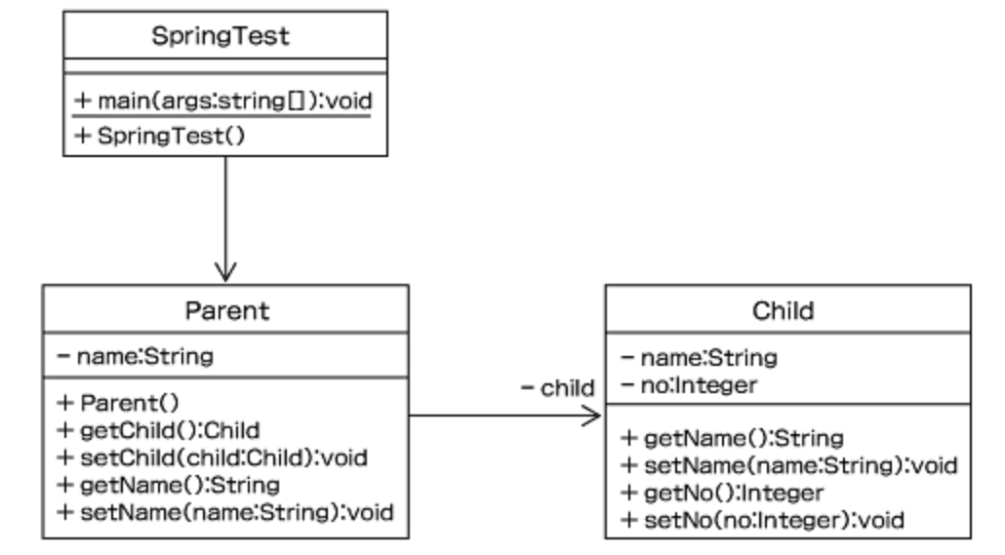

 | 言い換えると、「混在しやすい実装と設計の分離のルール化」という表現もできる。
 | なおSpringにおいては、プログラマが概念自体は余り意識せずともDIを利用できるように組み込まれている。

・Maven（Maven2）
 | Java用プロジェクト管理ツール。Tomcatと同じくApacheソフトウェア財団 (ASF) が管理する、オープンソースソフトウェアの一つ。
 | Javaにおけるビルド（コンパイル＋クラスパス解決）ツールの先駆けであるAntの後継バージョンとして開発された。
 | ビルド以外にもテスト、Javadoc生成、テストレポート生成、プロジェクトサイト生成、JAR生成、
 | サーバへのデプロイ、WAR, EARファイル生成など、Antと同様にJavaの開発をサポートする様々な機能が用意されている。

 | 実体はJavaコンパイラの機能が軸となっているが、コンパイラから直接呼び出す場合に必要な膨大かつ複雑なコンパイルオプションを簡略化し
 | 設定ファイル（Ant:build.xml、Maven:pom.xml）に切り出すことで、上述した各種機能を容易に反復利用可能とする。

 | Antには無いMavenの大きな特徴として「プログラムの要求するライブラリや外部ファイルをインターネットから自動で収集する」という点が挙げられる。
 | ダウンロードしたファイルはユーザーフォルダ配下に保存され、以降のビルド実行時にはバージョン確認の上でローカルのファイルが再利用される。
 | 裏を返すと、Maven（ならびにMavenをビルドエンジンとするF/Wやアプリケーション）では
 | 少なくとも環境構築時と初回ビルド時はネット接続が必須となる。
 | ※必要なファイルを予めローカルに配置することでネット非接続でもビルドまで実行可能であるが、
 |  | 端末ごとの設定や状態に合わせた動的な環境構築ができないことを意味し、十全なMavenの使用方法とは言い難い。

 | 特に大量のクラスやライブラリを組み合わせて１アプリを生成する業務アプリやWebアプリにおいてビルドツールは必須であり、
 | 近年のeclipseはデフォルトでmavenをサポートしており、メニューから簡単にmavenの機能を実行することができる。

・デプロイ／deploy
 | Webアプリケーションをサーバー上に配置し、利用（アクセス）可能な状態にすること。
 | 直訳では「配備」あるいは「配置」の意味。
 | 多くのWebミドルウェアにおいてデフォルト機能の一つとして提供されており、
 | GUI（管理者用Webコンソール画面）もしくはCUI（OS上で実行可能なスクリプト形式）から
 | Webアプリケーション資源をサーバー上に展開し、実行インスタンスを起動状態とする。
 | AntやMavenといったビルドツールは、WebミドルウェアのCUIをブリッジすることでデプロイを実現している。

・war（Web application ARchive）ファイル/ear（Enterprise ARchive）ファイル
 | いずれもJavaにおけるWebアプリケーション用アーカイブファイルの形式。
 | 上記のデプロイは通常はwarファイルもしくはearファイル単位で実行する場合が多い。

 | Javaのファイル形式を整理すると、以下の通り。

【Javaソースファイル】
*.java
javacコマンドで
コンパイル
【Javaクラスファイル】
*.class

【Javaクラスファイル】
jarコマンドで
圧縮
【jarファイル】
*.jar
【Javaクラスファイル】

【Javaクラスファイル】

【jarファイル】
warコマンドで
圧縮
【jarファイル】
【warファイル】
*.war

【Javaクラスファイル】

【warファイル】
earコマンドで
圧縮
【warファイル】
【earファイル】
*.ear

【jarファイル】

環境構築手順（運営メンバ向け）
■SpringBoot＋Mavenの開発環境構築（運営メンバ向け）
【山本memo】
・m2o全体にはやはりセットアップ済みの
eclipse.zipを用意した方が良いのでは？
 | 1. | 以下パスからEclipse 4.6 Neonをダウンロードし、展開、起動。Ultimateなら全部入り。
 |  | http://mergedoc.osdn.jp/pleiades_distros4.6.html

 | 2. | eclipseマーケットプレースから「spring sts」で検索。
 |  | 山本は以下バージョンで導入。

リポジトリが落ちている模様、いったんSKIP。
 | 3. | eclipse新規インストールから「Thymeleaf Eclipse Plugin」を導入。URLは以下を入力。
 |  | http://www.thymeleaf.org/eclipse-plugin-update-site/

 |  | インストール後に、適用プロジェクト右クリック > Thymeleaf > Thymeleaf ネーチャーの追加 で機能が有効となる。

 | 4. | CheckStyle,Fomatter,CodeTemplateの設定を適用。
 |  | 設定ファイルは既存のm2o用そのままで問題なし。「m2o_～_v1.0.xml」3本をコピペ。設定手順は割愛。

 | 5. | 文字コード設定はWindows版もデフォルトがUTF-8になっている（プロジェクト>Web）。そのままで良し。

 | 6. | 他、eclipseの一般的な設定項目はm2o標準に準じる。好みで変更しても良し。

 | 7. | 注意点はJREのバージョン。All-in-one同梱の物で良いので1.7を指定すること（プロジェクト＞Javaのバージョン）。
 |  | m2oサーバーのTomcatがJRE1.7のため。1.8以上でビルドするとローカルでは動くがサーバーデプロイ後に落ちる。

 | 8. | Mavenはneonからはデフォルトサポートされており、
 |  | 後述の対象プロジェクトをインポートすれば、特に何も設定せずともメニューから利用可能。
 |  | （初回起動、初回ビルド時に大量のライブラリファイルをダウンロードするため、ネット接続が必須。）

【山本memo】
・仮の置き場。後日commonやコア開発用等の
別リポジトリへの移管を検討する。
■サンプルプロジェクトの展開（運営メンバ向け）

 | 1. | Gitリポジトリエクスプローラから以下リポジトリをローカルに複製する（山本リポジトリ）。
 |  | https://github.com/m2oGIT/T_YamamotoRepository.git

 | 2. | プロジェクトの「インポート」＞「既存プロジェクトのインポート」でワークスペースにインポートする。
 |  | 対象は「stsSample」を選択。
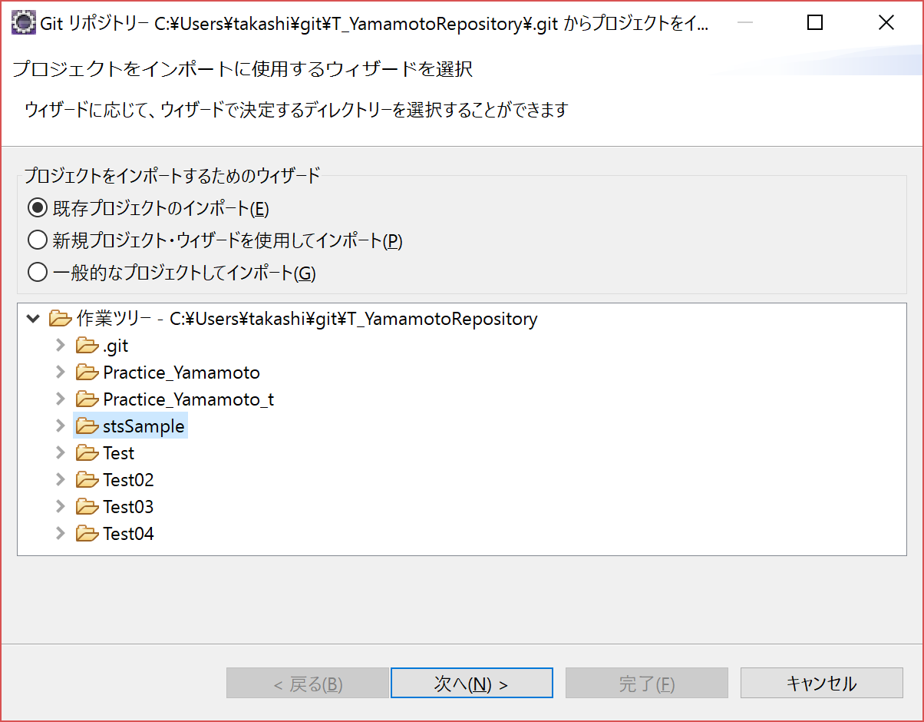

 | 3. | ワークスペース上でM（Mavenプロジェクト）、S（Springプロジェクト）のアイコンが自動で付与されることを確認する。

 | 4. | ビルド～実行はプロジェクトのMavenメニューから以下の順序で行う。
 |  | ① | 「Maven clean」で古いリソースをクリーン。
 |  | ② | 「Maven install」でライブラリの確認、ダウンロード、アプリのビルドまで実施。JPA利用時はDB接続も自動でテストする。
 |  | ③ | 「Spring Boot アプリケーション」でアプリケーションが起動する。
 |  | ※ | 起動済みアプリの停止は、コンソールの停止ボタンから。＝Webアプリだがmainメソッドを起点に稼働する点がSpringの特徴。

 |  | Javaプログラムや設定周りを修正した場合は、①～③を実行した方が良い。
 |  | HTMLのみの修正であれば、アプリ停止後に③のみで最新化を確認。

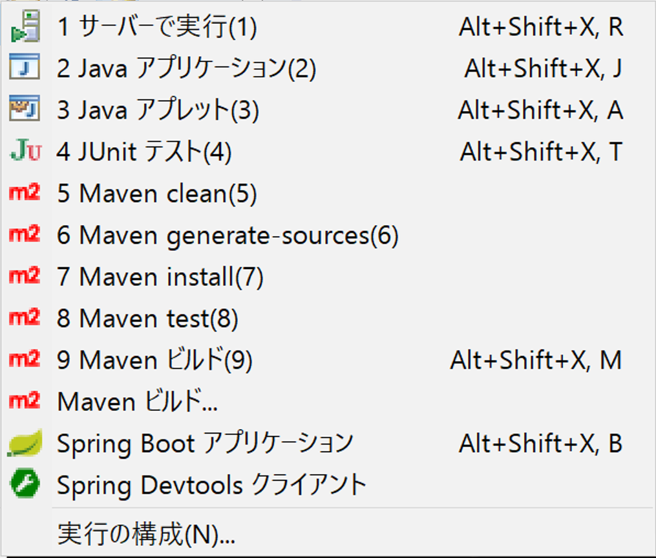

 |  | ① | 「Maven clean」正常終了時は、「[INFO] BUILD SUCCESS」がコンソールに出力される。
 |  | ② | 「Maven install」正常終了時も、「[INFO] BUILD SUCCESS」がコンソールに出力される。
 |  | ③ | 「Spring Boot アプリケーション」正常終了時は、「Started StsSampleApplication in xx.xxx seconds (JVM running for xx.xxx)」がコンソールに出力される。

 | 5 | 以下URLが今回のサンプルのルートパス。
 |  | ブラウザからアクセスを確認する。
 |  | http://localhost:9090/
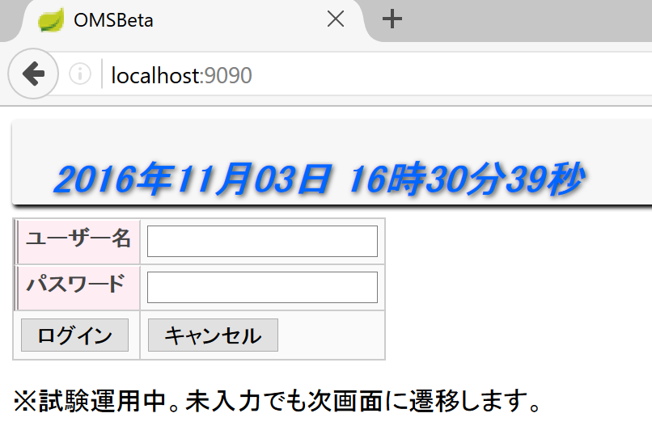

 |  | 途中、エラーが発生した場合は気合とGoogle先生の力で解決して下さい。

サンプルの解説
■サンプルアプリを使用した構成や記法の解説

【山本memo】
・近日中に作成する。
Contoroller,Thymeleaf,pom.xmlと
重要なファイルは絞られる。

